3. 재료비 지출 내역서
[서식3]

[서식3] 3-1 page
캡스톤디자인 재료비 지출 내역서Ⅰ
학년도 | 2024 | 학기 | 1
단과대학 | 융합공과대학 | 주관학과 | 지능IOT융합전공
교과목명 | 캡스톤디자인1 | 분반 | 2
담당교수 | 김종원 | 유형 | 문제해결프로젝트
영수증 첨부
사진 부착 | 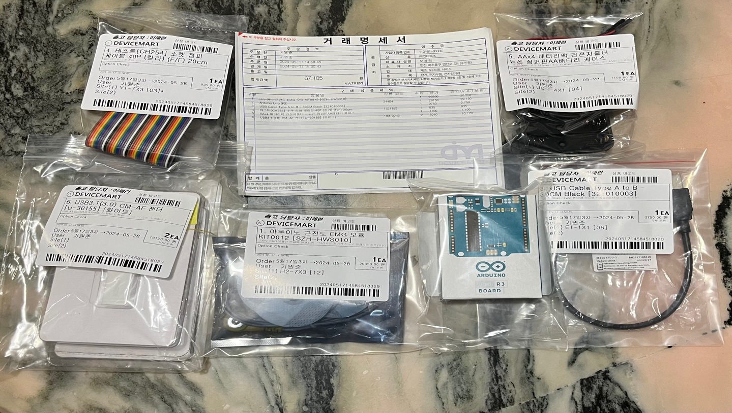 사진 첨부(필수) : 영수증 or 거래명세서에 기입된 구입물품 전체 및 결과물 반영 사진 예) 물품 10개 구매시 10개 전체 사진 인쇄비로 책자 50권 제작 시 50권 전체 사진
활용 용도 | 근전도 센서를 활용해 영상처리 시 근육의 움직임을 더 자세히 볼 수 있도록 할 예정입니다. 먼저 아두이노 우노3을 통해 아두이노 프로그램과 연결하여 시리얼 모니터와 작동 상태를 보면서 수치를 측정할 것입니다. 이 수치를 통해 정확한 자세에선 수치가 어떤지 파악해 해당 수치에 도달하지 않는다면 횟수를 측정하지 않고 올바른 자세가 아님을 나타내도록 영상처리를 하여 사용할 예정입니다.
※ 영수증은 반드시 겹치지 않게 부착하며 양식 1개당 1건 부착, 영수증이 많을 경우 페이지 추가하여 작성

[서식3] 3-2 page
캡스톤디자인 재료비 지출 내역서Ⅱ
거래명세서 첨부

[서식3] 3-3 page
캡스톤디자인 재료비 지출 내역서Ⅲ
견적서 첨부
1. 숫자, 글씨 잘 보이게 첨부 2. 최대한 원본 크기를 유지하여 화면에 꽉 차게 첨부 3. 양식 1개당 1장만 부착, 여러 장을 첨부해야할 경우 페이지 추가하여 첨부 (증빙 간 서로 겹치지 않도록 함)

별첨1. 특강 및 자문료 지급 기준
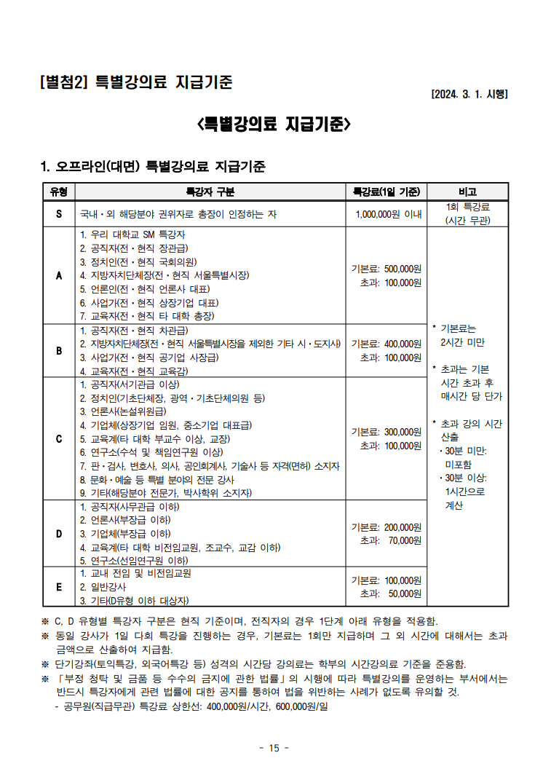
[별첨1]

별첨2. 사업자등록증
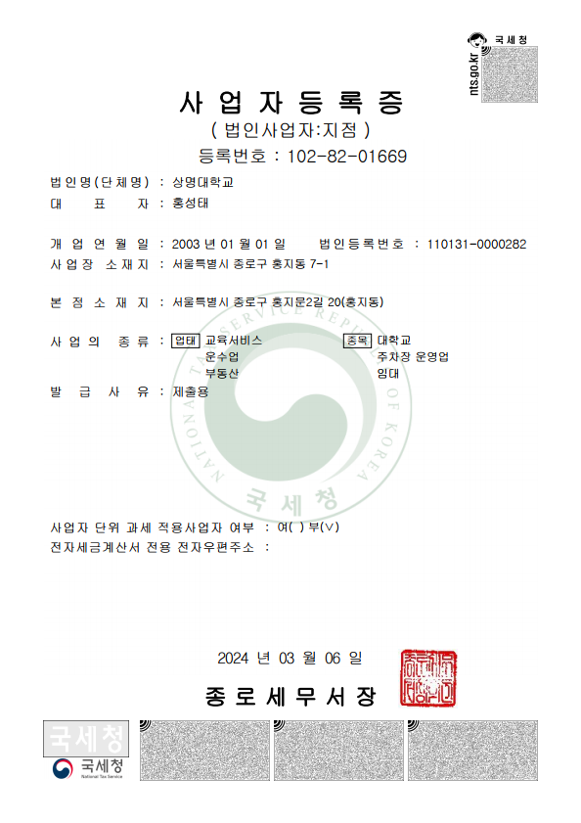
[별첨2]

